Web 기능 정의서
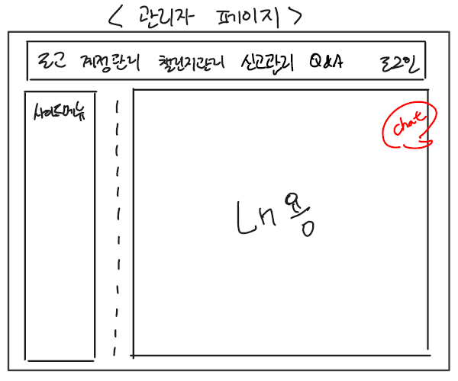
WEB_기능정의서 Ver 1.0 최초

Category |  |  |  | 개발관련 |  | 설명
1 Depth | 2 Depth | 3 Depth | Page | 디자인 | 개발
로그인 | 로그인 페이지 |  |  | O | O | 특정 IP 주소 대역만 접근 허용 - 관리자 홈페이지 내 모든 페이지 동일
 | 로그인 정보 입력 |  |  | O | O | 관리자가 데이터베이스(Oracle)에 추가 해놓은 아이디와, 비밀번호를 사용하여 입력
 | 로그인 버튼 |  |  | O | O | 데이터베이스(Oracle)에 등록된 아이디와 비밀번호가 일치하면 로그인 진행 로그인이 진행된 후 관리자 메인페이지로 넘어간다. 아이디와 비밀번호 불 일치시 경고창을 띄우고 로그인창에서 머무른다.
계정관리 | 사용자 계정 | 사용자 아이디 검색, 수정, 정지, 탈퇴 |  | O | O | 안드로이드 앱을 통해 가입한 사용자들의 계정 정보 검색 및 회원 정보 수정, 회원 정지, 회원 탈퇴 기능
 | 관리자 계정 | 관리자 등급 조정 |  | O | O | 최고 관리자 계정으로 관리자 페이지 접속시 관리자 계정들의 각 게시판 접근 권한을 나누는 등급을 조정
챌린지관리 | 등록 관리 | 챌린지 승인 |  | O | O | 안드로이드 앱을 통해 사용자들이 신청한 챌린지의 내용을 확인 후 승인
 |  | 챌린지 등록 |  | O | O | 챌린지 등록
 |  | 챌린지 삭제 |  | O | O | 챌린지 삭제
 | 조회 | 진행중인 챌린지 목록 |  | O | O | 승인되어 진행중인 챌린지의 목록 조회, 검색 가능
 |  | 지난 챌린지 목록 |  | O | O | 종료된 챌린지의 목록 조회, 검색 가능
신고관리 | 신고 관리 | 신고 조회 |  | O | O | 앱 사용자들이 진행하고 있는 챌린지의 인증 기준과 옳지 않은 인증 자료의 신고 내역 조회
 |  | 인증 무효 처리 |  | O | O | 특정 사용자 인증 무효 처리
관리자 채팅 | 채팅방 | 메모장형식 |  | O | O | 페이지 내에서 자유롭게 움직일 수 있는 채팅방
 |  | 페이지내 이동 가능 |  | O | O
결제 관리 | 마일리지 | 마일리지 충전 내역 |  | O | O
 | 상금 | 상금 환급 신청 내역 조회 |  | O | O
 |  | 상금 환급 처리 |  | O | O
Q&A | 질문 관리 | 질문 조회, 처리 |  | O | O | 사용자 문의 확인 및 응답
 |  | 지난 답변 내역 |  | O | O
* 개발환경 : Window10 * 개발언어 : Jsp * 데이터베이스 : Oracle

